模板
提问模板

概要 | es6的数组方法中的flatMap方法 |  |  | 领域 | 模块一：JS晋级

课程 | JavaScript工程师001期 | 章节 | （1）第一章节ES6基础 | 时间 | 2019-05-20

具体描述
 | 以上代码报错：过滤报错

 | 实现需求：过滤
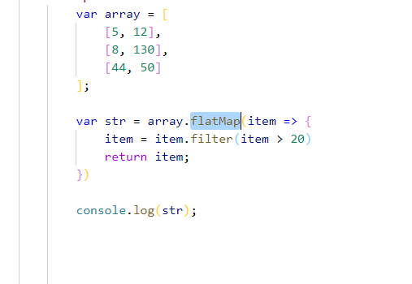

备注 | 代码在线体验

